HOME
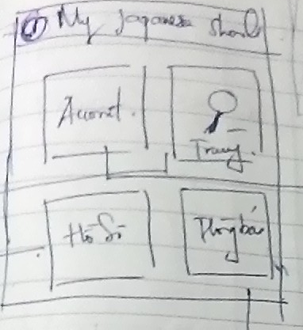

1. Tiêu đề hiển thị tên APP, biểu ICON thông tin (I), khi click vào bật popup giới thiệu thông tin về app, chức năng
Gồm 4 chức năng chính với ICON thể hiện riêng biệt - Account thông tin tài khoản của người sử dụng, nếu chưa login khi click một trong các chức năng sẽ hiển thị Popup bắt đăng nhập bằng Facebook
- Tìm kiếm trường
- Thông tin hồ sơ đang soạn
- Thông báo (Tin tức thông báo, các hưỡng dẫn)

ACCOUNT
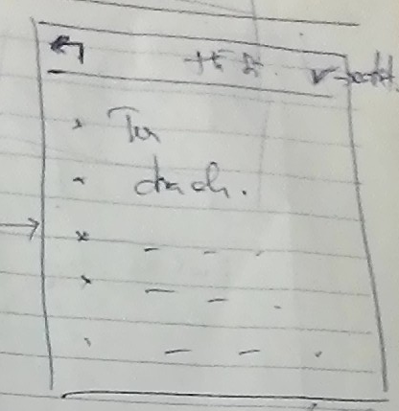

- Icon [back] quay trở về màn hình home
- Tiêu đề: Hồ sơ
- Icon góc phải, biểu tượng lưu thông tin tài khoàn
- Màn hình thông tin tài khoản gồm các thông tin có thể chỉnh sửa được
- Avatar
- Tên
- địa chỉ
- cmt
......

FIND SCHOOL
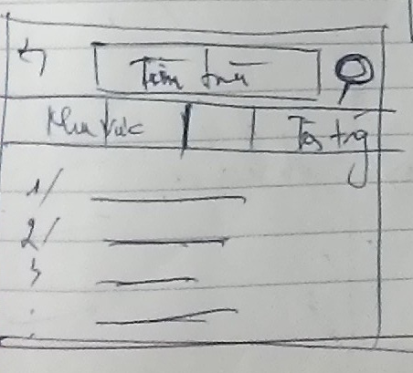 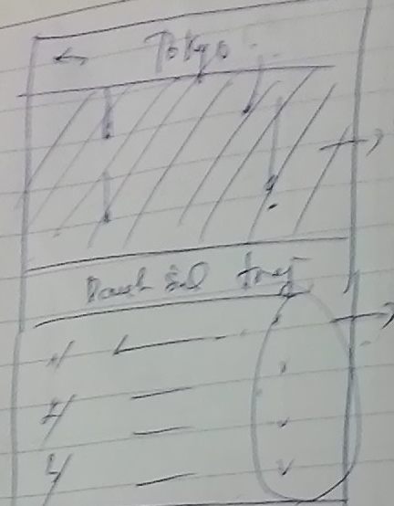 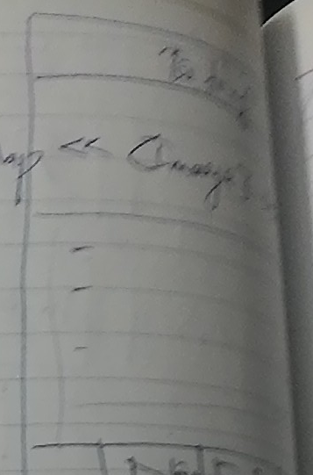

- Tìm theo khu vực hoặc tìm theo tên trường
- Theo khu vực
- Liệt kê danh sách các khu vực của Nhật phân theo từng nhóm (Phân 9 vùng và các tỉnh thành phố tương ứng)
http://japan.net.vn/kham-pha-nhat-ban-9-vung-mien-cua-dat-nuoc-mat-troi-moc-1396.htm
- Click vào 1 tỉnh sẽ hiển thị sang màn hình [2]
- Tìm theo tên trường liệt kê danh sách các trường theo tên tìm được

- Click vào thành phố TOKYO
- Hiển thị bản đồ vùng tokyo có gắn các trường thuộc tokyo trên bản đồ
- danh sách các trường thuộc tokyo được liệt kê phía dưới

- Chi tiết trường
- Tên trường
- Slide ảnh trường duyệt qua trái phải
- Thông tin chi tiết trường liệt kê bên dưới (Tên địa chỉ, số học sinh...)
- Button động APPLY nộp hồ sơ vào trường khi click vào chuyển qua màn hình soạn hồ sơ

APPLY
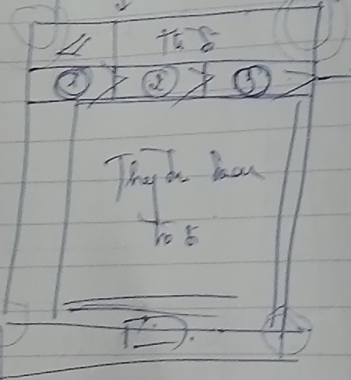 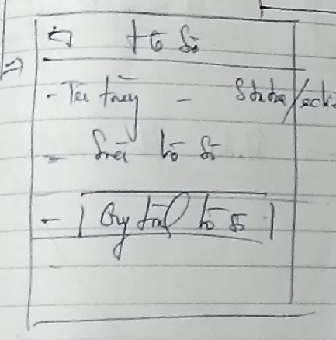
- Hiển thị danh sách hồ sơ
- Biểu tượng (I) góc phải hiển thị lên popup các bước quy trình tạo hồ sơ, thông tin chi phí
- Danh sách các hồ sơ đang soạn [Tên hồ sơ theo trường - Trạng thái tương ứng hồ sơ] (Trạng thái đang sửa, chờ duyệt, hoàn thành)

- Màn hình soạn hồ sơ
- Biểu thì các bước trong tiến trình soạt hồ sơ (1, 2 , 3 ,4...), xong buốc nào chuyển màu khác, đang ở bước nào thì hiển thị thông tin đang edit tại bước đấy
- Các mục thông tin nhập vào data được lấy tự động từ mục thông tin chung, có thể sửa đổi, tại mỗi bước có nút Save chuyển sang bước tiếp theo hoặc nút quay lại bước trước

NEWS
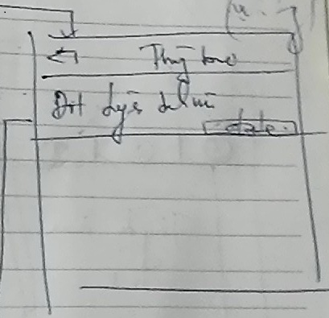 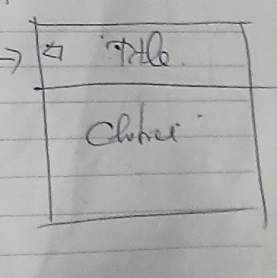

- Danh sách các tin tức thông báo
- Ảnh mình họa nhỏ, tiêu đề tin, ngày tháng tin
- Click vào chuyển sang màn hình popup chi tiết thông tin tin tức
- Tin có biểu tượng gắn kèm, hiển thị tin mới, tin hót

